記入方法
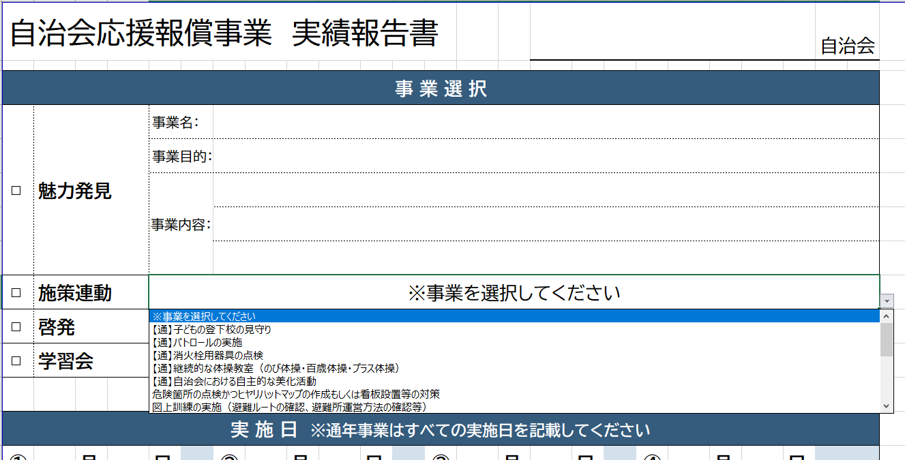
①
③
②
◆ 実績報告書の入力方法について
1シートごとに12事業分の実績報告書を作成することが可能です。

① 自治会名を入力する
1ページ目の左の箇所に入力すると、その他の報告書にもすべて転記されます。
② 実施メニューを選択する
『魅力発見』・『施策連動』・『啓発』・『学習会』の中から報告するメニューを選択し、チェックします。
③ 実施事業を選択する
『魅力発見』を選択した場合 … 事業名、事業目的、事業内容に手入力 『施策連動』・『啓発』・『学習会』を選択した場合 … プルダウンから実施事業を選択

④
④
④ 実施日、実施件数等を入力する
実施日 … 事業の実施日を12回を上限としてすべて入力 実施件数等 … 「個別避難計画の作成」・「市民活動団体への自治会館の貸出しによるなり手、団体育成」・「自治会内の団体育成・立ち上げ育成」を実施の場合は件数を入力
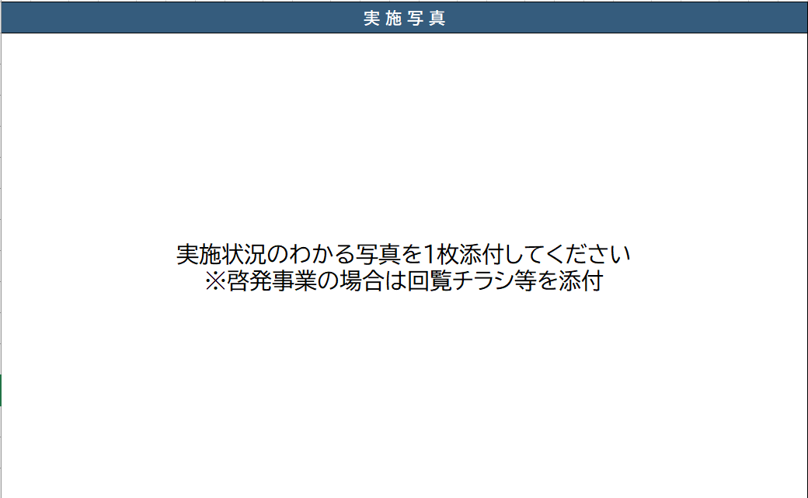
⑤
⑤ 実施写真を添付する
事業を実施している様子がわかる写真を一枚添付してください。 啓発の場合は、啓発チラシやポスター等を添付してください。

※ 写真添付方法について
①挿入→②画像を押下し、添付したい写真をフォルダから選択
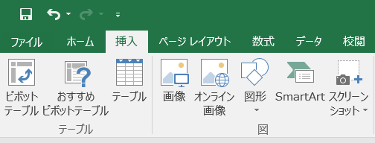
①
②

